Sprint 1
Sprint 1
 | MSSV | Tên | Task | Status | Issue
 | 1412180 | Nguyễn Thái Hoàng | Tạo giao diện và xử lý sự kiện cho màn hình vào game | 100%
 | 1412168 | Võ Thanh Hiếu | Thiết kế background cho màn hình và hình ảnh cho các nút | 100%
 | 1412175 | Trần Hiệp | Tìm kiếm các thiết bị khác thông qua bluetooth | 40% | Thi giữa kỳ
 | 1512051 | Nguyễn Quốc Cường | Thiết kế giao diện cho game play | 40% | Thi giữa kỳ
 | 1712414 | Nguyễn Đình Hân | Nghiên cứu về giao diện và game object | 15%

 | Do tuần vừa rồi mọi người kẹt thi giữa kỳ nên chỉ mới thực hiện được 1 screen:
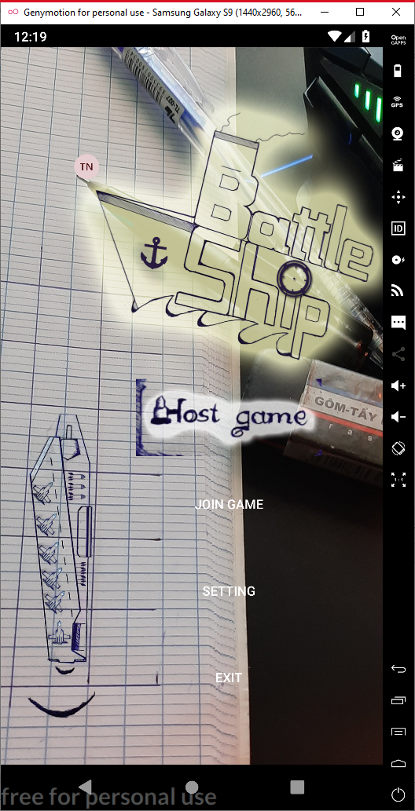

 |  |  |  | Màn hình bắt đầu game được design và thực hiện background động, ngoài ra đã triển khai được multilanguage cho game

Sprint 2
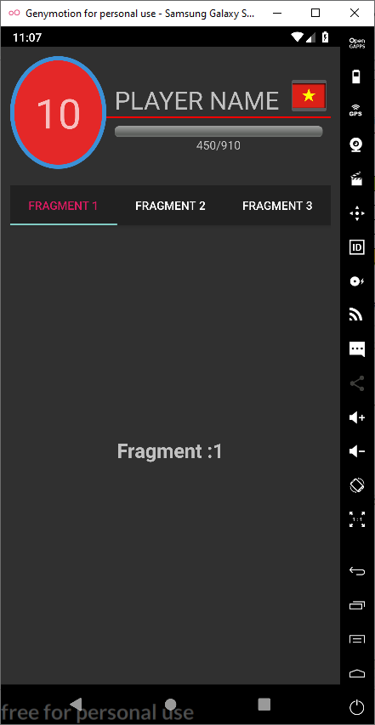
Sprint 2
 | MSSV | Tên | Task | Status | Issue
 | 1412180 | Nguyễn Thái Hoàng | Xử lý giao diện profile | 50%
 | 1412168 | Võ Thanh Hiếu | Thiết kế giao diện profile và các item | 50%
 | 1412175 | Trần Hiệp | Tìm kiếm các thiết bị khác thông qua bluetooth | 50% | Chụp hình cưới
 | 1512051 | Nguyễn Quốc Cường | Thiết kế giao diện cho game play | 50%
 | 1712414 | Nguyễn Đình Hân | Nghiên cứu về giao diện và game object | 50%

 | Do màn hình profile cũng có khá nhiều thứ và công nghệ để áp dụng nên em chỉ mới làm được 50%

Sprint 3
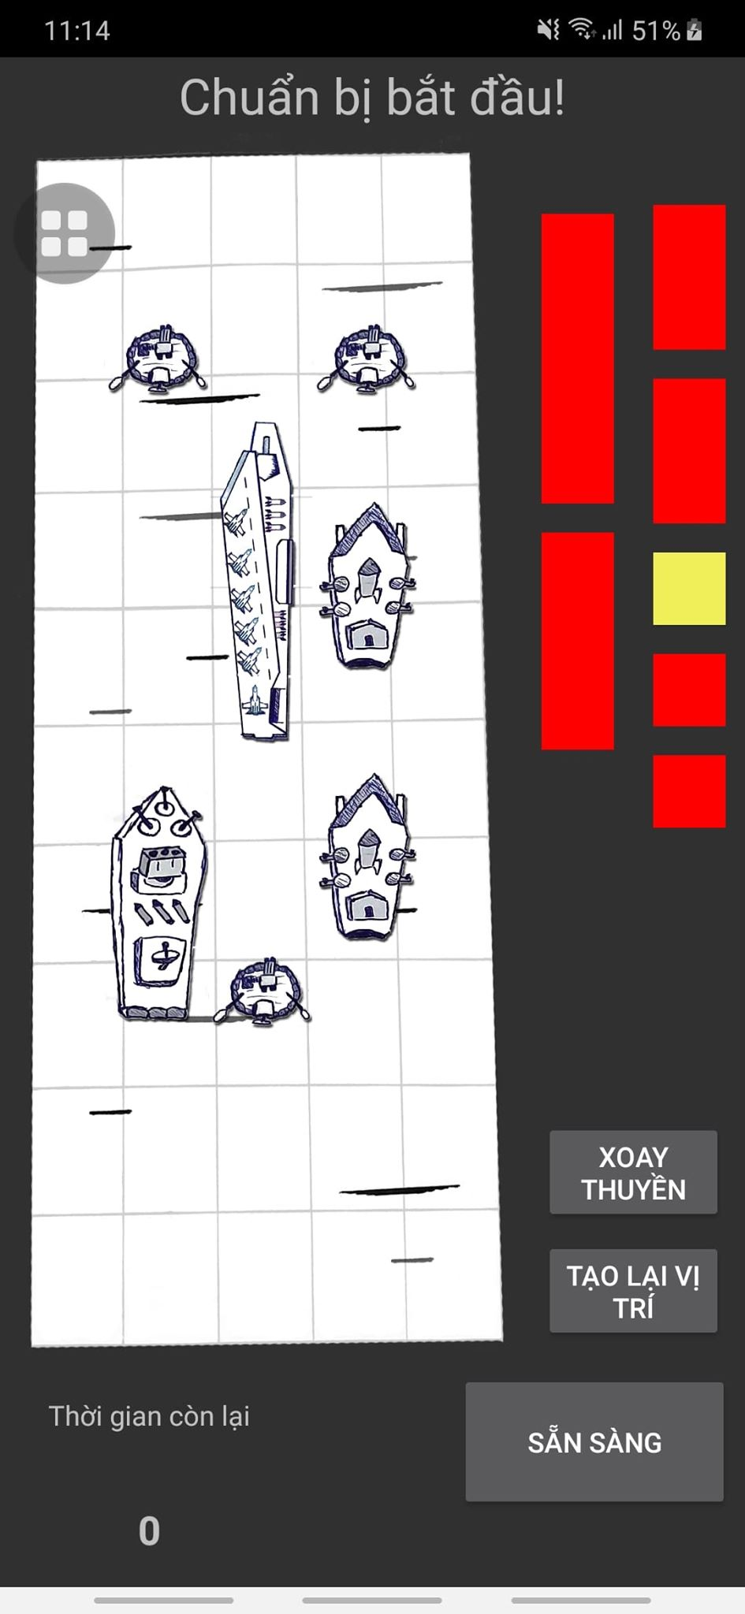
Sprint 3
 | MSSV | Tên | Task | Status | Issue
 | 1412180 | Nguyễn Thái Hoàng | Xử lý giao diện profile Xử lý code behind cho màn hình đặt thuyền để vào game | 80% 100%
 | 1412168 | Võ Thanh Hiếu | Thiết kế giao diện profile và các item Thiết kế giao diện cho thuyền và background Tìm kiếm và thiết lập kết nối giữa hai thiết bị qua bluetooth | 50% 50% 80%
 | 1412175 | Trần Hiệp | Tìm kiếm các thiết bị khác thông qua bluetooth | 50%
 | 1512051 | Nguyễn Quốc Cường | Thiết kế giao diện cho game play | 50%
 | 1712414 | Nguyễn Đình Hân | Xây dựng UI cho màn hình đặt thuyền | 100%

 | Tổng kết trong tuần vừa qua bọn em gặp phải một số vấn đề như sau:
 | Do design bọn e tự thiết kế nên một số màn hình như màn hình đặt thuyền trước khi vào game hay phần profile chỗ skin/background vẫn chờ hình vẽ xong
 | Kết nối giữa hai thiết bị qua bluetooth đã làm được nhưng vẫn còn mắc nhiều lỗi do sự khác nhau giữa các phiên bản Android
 | Do có nhiều thread chạy ngầm nên có 1 điện thoại đã không demo được vì gặp phải vấn đề memory lead.
 | Một số thành viên đến bây giờ vẫn không có đóng góp gì cho nhóm, bọn e vẫn đang cân nhắc xem đến kết thúc project bạn ấy có đóng góp gì không, việc này em sẽ thông báo cho thầy sau nha thầy.

 | Màn hình item trong Profile

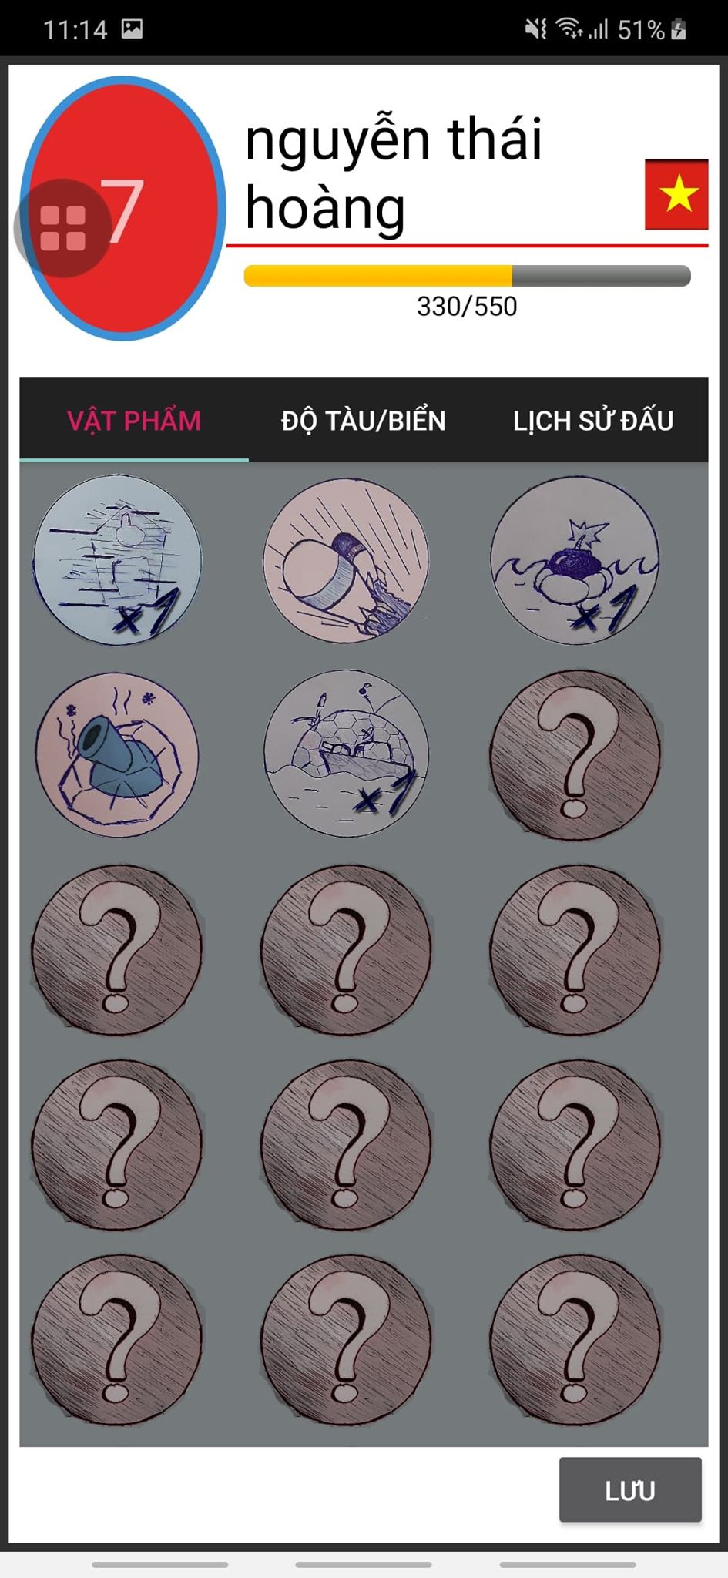

 | Màn hình lịch sử đấu

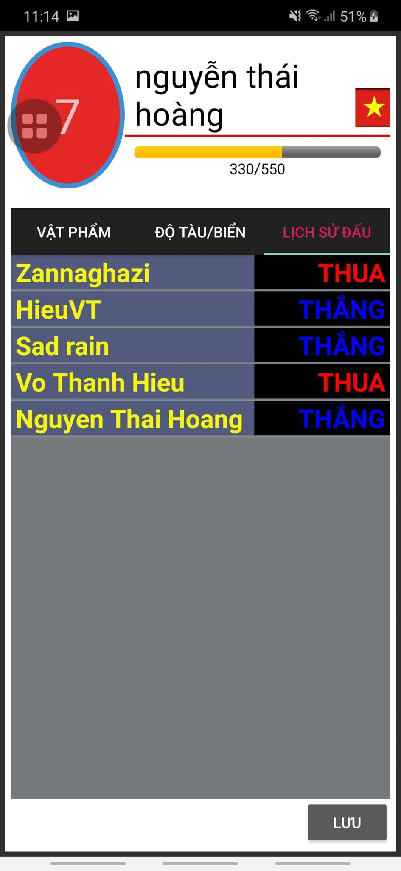

 | Màn hình hostgame

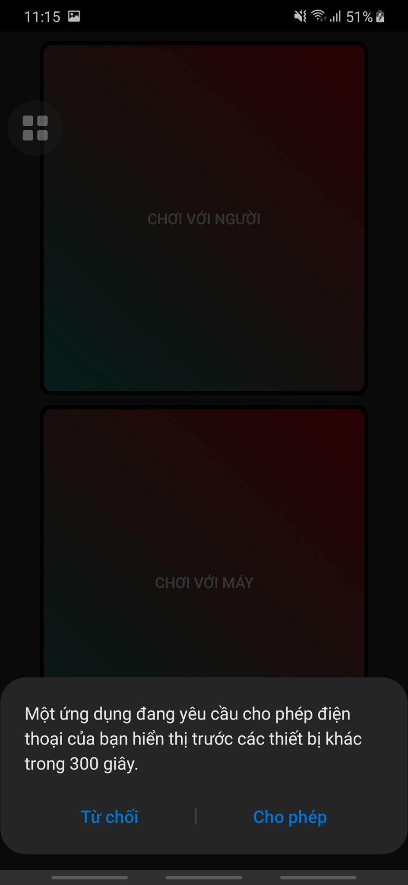

 | Màn hình join game

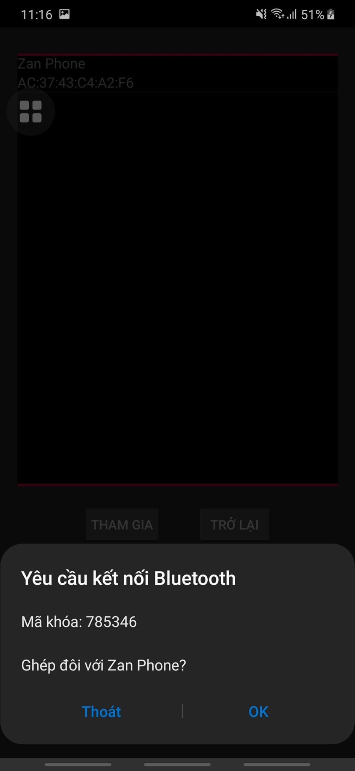

 | Màn hình đặt thuyền trước khi vào game

Sprint 4
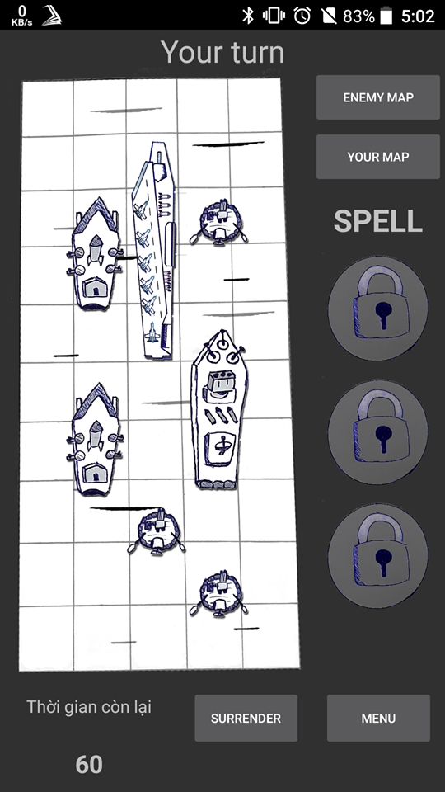
Sprint 4
 | MSSV | Tên | Task | Status | Issue
 | 1412180 | Nguyễn Thái Hoàng | Xử lý giao diện và code behind cho màn hình cuối cùng là gameplay Thêm dialog waiting connect màn hình host game Binding dữ liệu giữa các activity trong game Fix bug out of memory | 30% 30% 100% 100%
 | 1412168 | Võ Thanh Hiếu | Tạo reference tham chiếu các biến cục bộ lưu giá trị kết nối của bluetooth Tạo các hàm gửi nhận thông qua bluetooth | 70% 30% 80%
 | 1412175 | Trần Hiệp | test màn hình setup trước khi vào game | 100%
 | 1512051 | Nguyễn Quốc Cường
 | 1712414 | Nguyễn Đình Hân | Fix bug màn hình setup thuyền trước khi vào game | 100%

 | Tổng kết trong tuần vừa qua bọn em gặp phải một số vấn đề như sau:
 | Do không biết cách gửi các object bằng bluetooth thông qua các activity mặc dù đã thử qua các cách như SerializableExtra hay Parcelable nên tụi e đành chọn cách để các vùng nhớ lưu các thông tin kết nối bluetooth là vùng nhớ chung
 | Màn hình cuối cùng là game play khá phức tạp trong việc hiển thị cả 2 map cùng một lúc, phải dùng tới tabHost và tìm hiểu cách làm cho nó hiển thị dọc nên tụi em mất khá nhiều thời gian cho phần này
 | Đã demo được việc gửi nhận thông tin qua 2 thiết bị bằng bluetooth sử dụng chính ứng dụng
 | Như tuần trước e đã báo cáo, thì có 1 thành viên MSSV là 1512051 không có cống hiến gì cho nhóm từ đầu năm học tới giờ (ngay cả đi học lẫn họp nhóm cũng không tham gia), nay em xin báo cáo lại với thầy ạ.

 | Màn hình đợi người dùng connect vào game

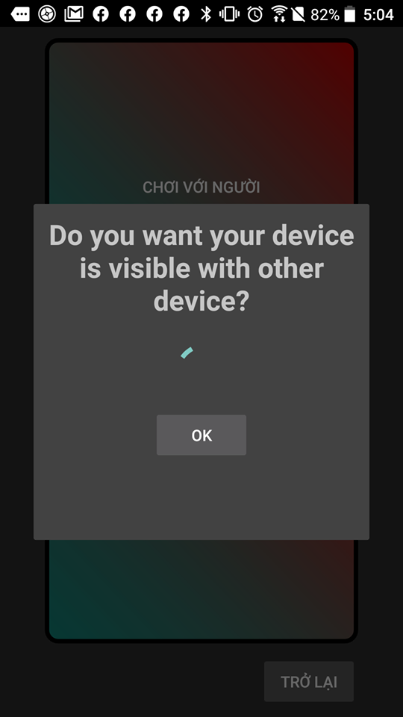

 | Màn hình sau khi đã cài thuyền xong cả 2 bắt đầu trận chiến

Sprint 5
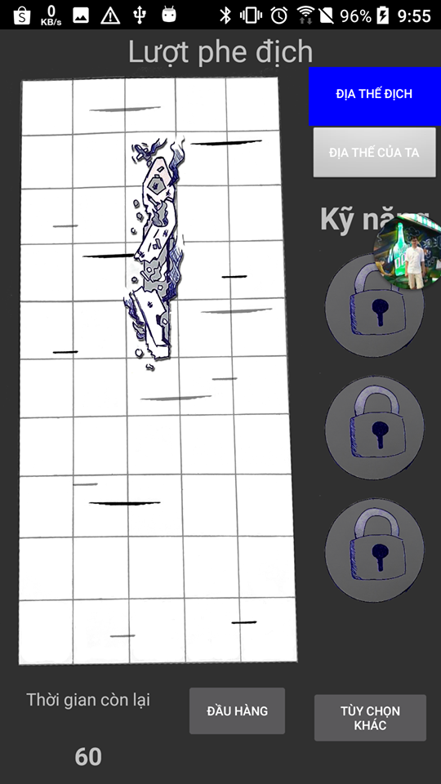
Sprint 5
 | MSSV | Tên | Task | Status | Issue
 | 1412180 | Nguyễn Thái Hoàng | Xử lý logic giữa các lượt bắn cũng như việc gửi các lệnh bắn qua lại giữa 2 điện thoại Fix bug consitence về thời gian đếm ngược khi vào màn hình bắt đầu của 2 điện thoại | 80% 80% 100% 100%
 | 1412168 | Võ Thanh Hiếu | Qui định các gói tin qua lại giữa 2 điện thoại | 100% 30% 80%
 | 1412175 | Trần Hiệp | test màn hình game play | 100%
 | 1512051 | Nguyễn Quốc Cường
 | 1712414 | Nguyễn Đình Hân | Fix bug màn hình gameplay | 100%

 |  | Tổng kết trong tuần vừa qua bọn em gặp phải một số vấn đề như sau:
 |  | Phần giao diện bị đứng hẳn do tuần rồi bạn làm giao diện cũng khá bận nhiều công việc nên việc background căng không chuẩn với các ô của grid hay kí hiệu khi bị bắn còn hơi xấu, em chỉ đang để tạm sau này có design rồi bọn e sẽ sửa sau ạ
 |  | Các bug về kết nối bluetooth như là ngắt kết nối giữa chừng vẫn chưa xử lý được
 |  | Nhiều thành viên vẫn còn khá bận để dành thời gian cho việc kết thúc đồ án

 | Màn hình map của mình sau 4 lượt bắn. Tất cả viên đạn mà địch bắn được đánh bằng dấu X trên map, bắn rồi sẽ không bắn được lại vào ô đó nữa.
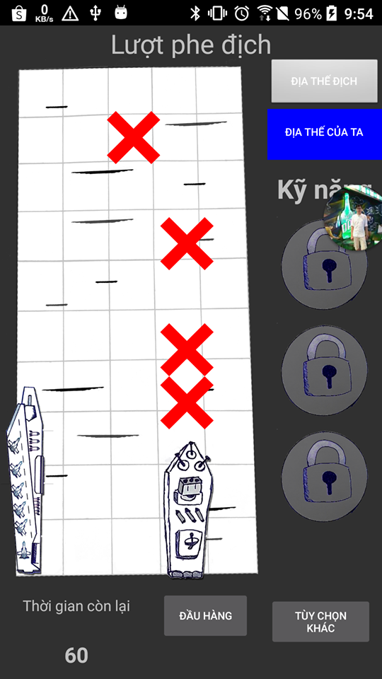

 | Màn hình bên địch sau 4 lượt bắn của chúng ta, cả 4 lượt bắn đều trúng đích, một chiếc thuyền sau khi bị phá hủy hoàn toàn sẽ bị hiển thị trên map

Sprint 6
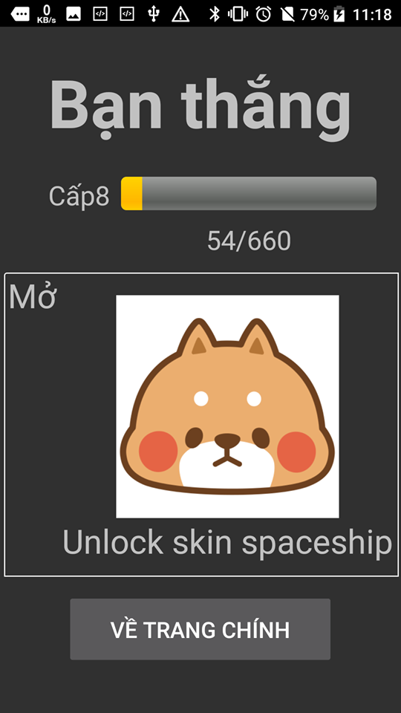
Sprint 6
 | MSSV | Tên | Task | Status | Issue
 | 1412180 | Nguyễn Thái Hoàng | Fix bug màn hình game play và xử lý việc kiểm tra cũng như các hàm tính toán khi kết thúc game Tạo activity hiển thị kết quả và cập nhật lại db sau khi kết thúc trận đấu Xử lý sự kiện quay ngang thuyền cũng như hiển thị hình ảnh khi thuyền bị phá hủy | 100% 100% 100%
 | 1412168 | Võ Thanh Hiếu | Design các hình ảnh cho màn hình tiếp theo của thuyền | 100% 30% 80%
 | 1412175 | Trần Hiệp | test màn hình game play | 100%
 | 1512051 | Nguyễn Quốc Cường
 | 1712414 | Nguyễn Đình Hân | Tạo ra giao diện bind mới cho host game và join game | 100%

 |  | Tổng kết trong tuần vừa qua bọn em gặp phải một số vấn đề như sau:
 |  | Các luồng cơ bản hầu hết đã được hoàn thành giờ bọn em sẽ tiếp tục thêm tính năng item và bot vào game
 |  | Tuần này em có bị một vấn đề là bà nội em mất, em lại là cháu trai trưởng trong nhà nên phải về nhà lo hậu sự cho bà, nên bị mất khá nhiều thời gian dẫn đến việc báo cáo khá chậm. Em mong thầy bỏ qua cho ạ.

 | Màn hình kết thúc game

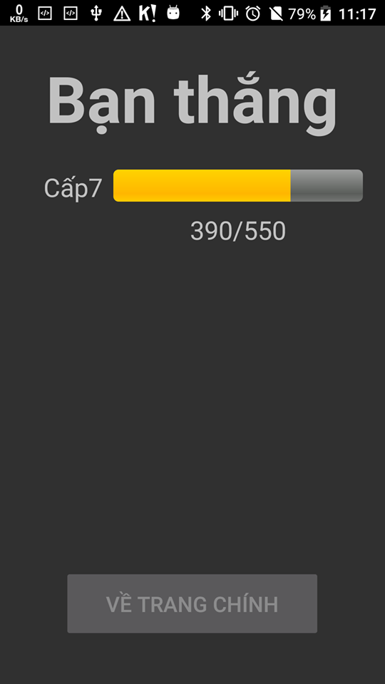

 | Màn hình sau khi đã lên level

